关系图
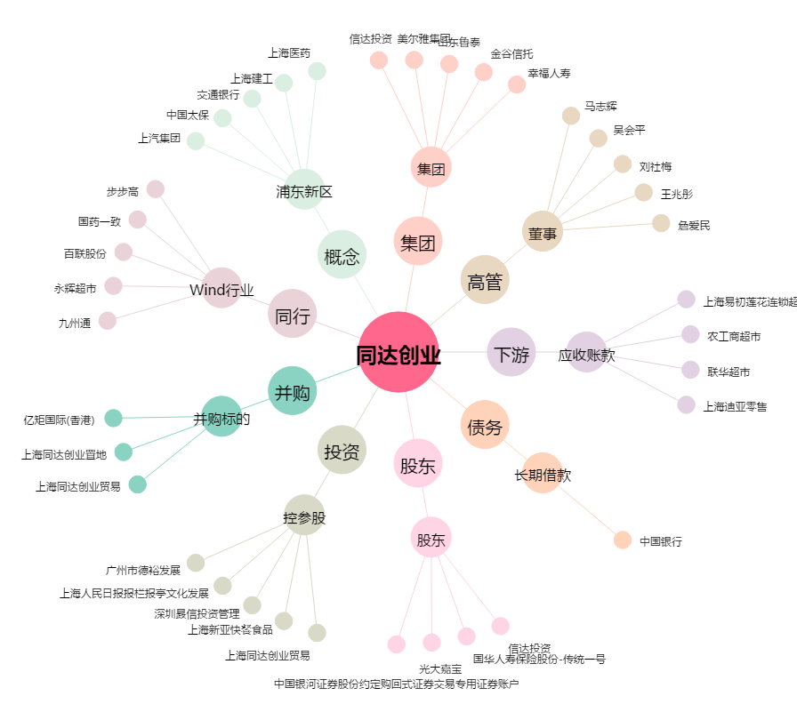
同达创业[600647.SH] - 关系概览图

